概述
Prism

 | Prism是由微软Patterns & Practices团队开发的项目，目的在于帮助开发人员构建松散耦合的、更灵活、更易于维护并且更易于测试的WPF应用或是Silverlight应用以及Windows Phone 7应用。
 | 使用Prism可以使程序开发更趋于模块化，整个项目将由多个离散的、松耦合的模块组成，而各个模块又可以又不同的开发者或团队进行开发、测试和部署。目前Prism的最新版本是Prism 4，
 | 于2010年11月12日发布。Prism有很完整的文档以及丰富的示例程序。在这里我们仅针对于Silverlight程序的开发。

 | 1.Prism能干嘛
 | Prism为程序设计提供指导,旨在帮助用户更加容易的设计和构建丰富、灵活、易于维护WPF桌面应用程序。Prism使用设计模式（如MVVM,复合视图,事件聚合器），
 | 帮助你创建一个松耦合的程序。遵循这些设计模式原则，将目标程序解耦成独立的模块。这些类型的应用程序被称为复合应用程序。

 | 2.什么是复合应用程序
 | 复合应用程序通常包含的功能有：多个屏幕、复杂的用户交互和数据可视化。这些功能用以体现特定场景和业务逻辑。此类应用程序通常与多个后端系统和服务和交互,使用分层架构,
 | 还可能是物理部署到多个层。该类应用程序还在生命周期中预期会有大量的新功能需求和商业机会。简而言之，就是“长期使用”和“频繁变更”。如果没有这种要求，则不应该使用Prism。

 | 3.Prism包含什么
 | Prism 5目标平台为.NET 4.5。5版本包含了新的MVVM，navigation，MEF的指导。

 | 开发中遇到的挑战
 | 通常情况下,客户端应用程序的开发中会遇到很多的挑战。
 | 应用程序需求可能随时间改变
 | 新的商业机会和挑战可能出现
 | 新技术可能已经变得可用
 | 用户反馈导致需求变更
 | 因此,构建一个灵活的、易修改、易扩展的应用程序是至关重要的。然而设计这样一个程序是很难的。它需要一个架构,允许应用程序的各个部分是独立开发和测试,可以修改或更新后,不影响应用程序的其余部分，相当于是隔离的单独部分。
 | 大多数企业级应用程序都是相当复杂的,以至于需要不止一个开发人员,甚至是一个大型包括UI设计人员和本地化人员的开发团队。这时，如何设计程序使得多个开发者或者是多个子团队能够独立有效的开发程序子模块，并且能够在子模块完成之后顺利无缝集成到应用程序中去，是一个相当大的挑战。
 | 像电路板一样去设计和构建应用程序可能会导致应用程序的维护非常困难低效。这里说的“电路板”是指一个应用程序的组件是紧耦合的,它们之间没有明确的分离。通常,这么玩会把程序员搞到吐。很难将新特性添加到系统或更换现有功能,很难解只修bug而不破坏系统的其他部分,而且很难测试和部署。此外,还影响开发人员和设计人员的合力工作。
 | 复合程序（Composite Applications）
 | 一个行之有效的解决方法是将复杂的程序拆分成许多离散的、松耦合的、半独立的组件，并且这些组件能够轻松的在shell中组合成一套解决方案。按这种设计构建的程序通常称为复合程序。
 | 使用复合程序有如下好处：
 | 允许由不同的个人或团队进行模块的单独开发、测试和部署;更容易被修改或添加新功能,从而使应用程序更易于扩展和维护。注意,独立开发者也能从复合程序开发中获得好处，因为能够创建更易测试、可维护的应用程序使用复合的方法。
 | 提供了一个通用的由许多松耦合的模块支撑UI组件组成的Shell。减少了多个程序员添加同一个新功能到UI时的冲突，使得程序能够呈现出一个统一的外观。
 | 提高了重用性。在代码逻辑和业务逻辑之间提供了一个干净的视点。让你能够更容易的管理组件之间的依赖关系和交互逻辑。
 | 能够根据开发者或开发团队的焦点或专业技能不同，分配不同的任务或功能。特定的说，能够让UI和程序的业务逻辑分开。也就是说UI可以更专注的开发丰富的用户界面。
 | 复合程序特别适合创建各种客户端程序系列。例如多个后端系统创建多个终端软件。下图展示了典型的此类复合程序。
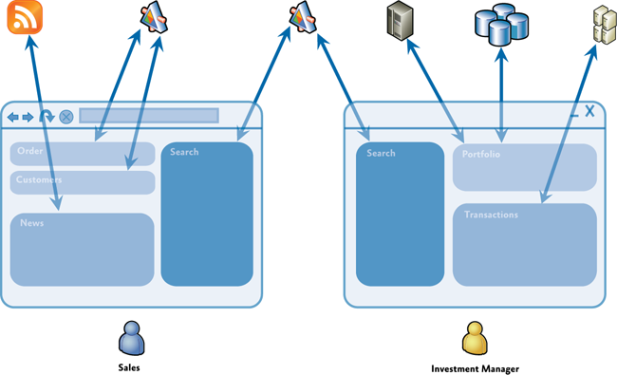

 | 典型示例
 | 在如上图类型的应用程序中，用户可以看到丰富并且灵活的界面。以任务为导向，将功能分布在多个后端系统、服务以及数据存储。这些后端系统、
 | 服务以及数据存储则是由一个或多个专用模块组成的。清晰分离应用程序逻辑代码和UI使得组成应用程序的所有模块都呈现出不同样子并保持一致的风格。
 | 如果一个符合程序能够让不同团队维护的独立组件在UI中集成显示，这点将会非常的有用。下图展现了此种类型的程序，每个高亮框里的UI都是一个单独的组件。
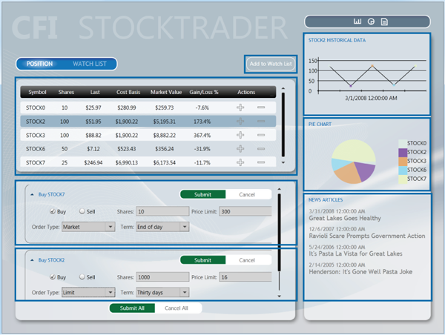

 | 组件集成UI
 | 什么是Prism不能做的
 | 尽管Prism解决了在WPF中可能遇到的很多问题，但是根据应用程序需求和场景的不同，也会有其他的问题出现。比如，Prism不能直接解决下面的问题。
 | 临时连接和数据同步
 | 服务和消息的基础设计
 | 身份认证和授权
 | 应用程序性能
 | 应用程序版本
 | 错误处理和容错
 | 先决条件
 | 使用Prism必须会使用WPF。在使用Prism时，你将不可避免的接触到下列概念：
 | XAML
 | Data binding
 | Resources
 | Commands
 | User Controls
 | Dependency properties
 | Behaviors
 | Prism概述
 | 架构目标
 | 为了帮助架构师和开发者实现下列目的：
 | 创建能够由模块组成的程序，这些模块能够被单独地编写、组装、部署，并且对于程序来说是可选的
 | 最小化团队之间的依赖，让每个团队专注与特定的领域。比如UI、逻辑代码实现或者是架构代码的开发。
 | 通过架构提高不同团队之间的复用能力
 | 通过抽象团队通用服务提高程序质量
 | 迭代添加新的功能
 | Prism设计目标
 | Prism被设计用来帮助你设计和实现丰富、灵活、易于维护的WPF程序。Prism实现了多种设计模式，突出架构设计的松耦合、关注点分离等原则。使用设计模式和Prism提供的额能力，你可以通过独立开发的松耦合组件轻松的集成到整个应用程序中，从而开发一个应用程序。
 | Prism围绕架构原则的分散关注点和松耦合原则而设计的。这使得Prism提供能一下的好处：
 | 重用。Prism通过允许组件和服务能够轻松的被开发、测试、集成到一个或多个程序来实现重用。组件级别的复用是通过依赖注入来轻松地发现和集成单元测试级别的组件。应用级别的复用是重用封装了应用级别能力的模块。
 | 可扩展。Prism通过管理组件依赖，允许组件在运行时很容易地被集成或者被其他实现所替换，使得程序能够很容易地被扩展。并且将程序分解到模块，使得模块能够独立地更新和部署。Prism库中的许多组件本身就可以被扩展或者是替换。
 | 灵活。Prism通过允许像开发集成新能力一样更新功能。Prism还允许WPF程序使用通用服务和组件开发，允许程序以最适当地方式去部署和使用。还允许程序基于不同的角色和配置，提供不同的使用功能。
 | 团队开发。Prism促进团队开发，通过允许不同的团队单独开发甚至部署不同的应用程序部分。通过让团队专注于不同的功能领域或业务功能领域来减少团队之间的依赖。
 | 质量。Prism通用让开发团队充分地测试服务和组件提高程序质量。此外，由于通用服务和组件都被完全地测试过了，开发团队能够专注于程序需求而不是如何实现和测试基础代码。
 | Prism关键概念
 | Prism提供的能力和设计模式也许对你而言并不熟悉，特别是你刚接触设计模式和复合应用程序开发。本章节提供了一个关于Prism的主要概念和代码或文档中你会看见的属于的简短介绍。
 | Modules。模块是一些功能的集合，能够被单独地开发、测试和部署。在大多数情况下，模块是被不同的团队开发维护。一个典型的Prism程序是由多个模块组成的。模块用来表示特定业务相关的功能（例如配置文档管理），并且封装实现该功能需要的所有视图，服务，和数据模型。模块也可以用来封装程序中可以重用的通用程序代码或服务（例如登陆或异常管理服务）。
 | Module catalog。在复合程序中，模块(modules)必须由宿主程序(host application)动态地发现和加载。Prism中，模块目录是用来指定哪些模块需要被加载，加载时按照什么顺序加载。模块目录是有模块管理(module manager)组件和模块加载(module loader)组件使用。为了初始化模块，这两个组件需要下载模块（如果是远程模块的话），加载模块到程序的域中。Prism中可以使用多种方式指定模块目录，直接在代码中编写、使用XAML声明，或者是使用配置文件。如果有必要，你也可以实现一个自定义的模块目录。
 | Shell。Shell就是模块的宿主程序。Shell定义了总的布局以及程序结构，但是通常不知道具体寄宿在其中的是什么模块。它通常实现了公共程序服务和基本代码，但是大多数功能和内容则是在模块中实现的。Shell通常也提供了顶层的窗口或者虚拟元素用来承载模块提供的不同UI组件。
 | Views。View是封装了程序特定特性或功能的UI控件。View使用了MVVM模式来连接UI和后台逻辑代码及数据。View通常封装了UI界面并且定义了用户交互行为，使得View能够脱离功能地更新和替换。视图使用数据绑定来同Model层交互。
 | View models。View model是封装了程序界面逻辑和状态的类，属于MVVM模式。View model封装了大部分的程序功能。View model定义了属性、命令、事件，View通过数据绑定来访问这些属性、命令和事件。
 | Models。Model层的类封装程序的数据和业务逻辑，也是MVVM模式中的一部分。Model封装了数据以及任何与数据有关的认证或逻辑规则，以保证数据的完整性和一致性。
 | Commands。命令封装了程序的功能。使用命令能够让这些功能脱离UI界面地声明和测试。命令能够在View model层定义。Prism提供了DelegateCommand类和CompositeCommand类。CompositeCommand是用来表示一个能够相互调用的命令的集合。
 | Region。Region是一个逻辑占位，在Shell或者是View中定义。Region使得程序UI布局被更新而不需要去更改程序逻辑。许多通用控件可以被当成Region使用，比如ContentControl、ItemsControl、ListBox或者是TabControl。View能够在Region中自动显示或者是编程控制View显示。Prism能够让你通过Region实现导航。Region能够被其他的组件通过RegionManager组件指定位置。RegionManager使用RegionAdapter和RegionBehavior组件来整合显示在指定Region中的View。
 | Navigation。导航是一个改变程序UI来放映用户和程序交互的结果或者是程序内部状态变化的过程。Prism支持两种导航：一种是基于状态的导航，现有View的状态被更新来实现简单的导航；一种是View-Switching导航，新的View创建，来替换掉原来的View。View-Switching使用URI配合Region来实现灵活的导航。
 | EventAggregator。复合程序中的组件通常要与其他组件或者服务通过松耦合的方式通信。为了实现这个功能，Prism提供了EventAggregator组件。通过 发布-订阅 机制，实现组件发布和订阅事件，而不需要互相引用。EventAggregator通常用来支持定义在不同Module中的组件通信。
 | Dependency injection container。Prism使用依赖注入模式管理组件之间的依赖。依赖注入使得组件之间的依赖能够动态的实现，并且是可扩展，可测试的。Prism支持的依赖注入有Unity和MEF，也可以使用其他的依赖注入容器通过ServiceLocator。
 | Services。Service封装UI无关的功能，例如登录、异常处理和数据获取。Service能直接在程序中定义或者是在模块中定义。Service通常由Dependency injection container注册，这样能够被其他依赖于Service的组件请求创建。
 | Controllers。Controller是用来定义结构和初始化将要显示在Region中的View的类。Controller封装了哪些Views将被显示的逻辑。Controller使用View-Switching的导航机制。
 | Bootstrapper。Bootstrapper组件是用来初始化Prism的组件和服务的。它用来初始化Dependency injection container来书册任何应用程序级的组件和服务。同时他还配置和初始模块目录以及Shell的View和View Model。
 | Prism被设计成可以使用上述的功能或设计模式，你可以根据需要使用一种或多种。如果你想充分发挥Prism的优点，您通常会使用Prism的许多功能和设计模式相互结合。下面的插图显示了一个典型的Prism应用程序体系结构，展示了Prism的多种功能如何在复合应用程序一起工作。
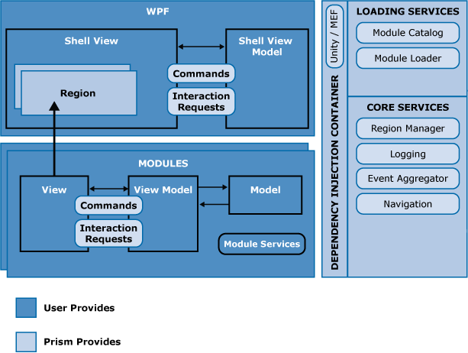
 | 典型Prism程序

 | 大部分Prism程序有一个Shell程序和共享服务组成。Shell程序定义了Region来显示顶层的View，共享服务能够被加载的模块访问。Shell定义了一个合适的目录来决定哪些模块将在启动时被加载更合适。同时一个依赖注入容器也被定义，来动态的实现组件依赖。Bootstrapper在程序启动时注册共享服务和组件。
 | 单独的模块封装了程序的部分功能，使用一个单独的呈现模式例如MVVM。当模块被加载时，模块中定义的View会在Shell中定义的Region里显示。在初始化完成之后，用户被导航到各种不同的View去。
 | 使用Prism
 | 在前面的文章中，我们已经了解了Prism支持的主要功能和设计模式，现在我们来看看如何使用Prism开发一个新的程序。这一章节提供一个关于如何创建一个基础的Prism程序的总览。如果你有需要的话，你可以通过扩展这个基础程序来使用其他Prism提供的能力或设计模式。
 | Prism不仅能轻松新建一个WPF复合程序，也可以将Prism用于已有程序中来使用Prism提供的功能和设计模式。
 | 一个典型的Prism程序由一个Shell工程和多个Module工程组成。下图展示了使用Prism开发符合程序会用到的活动。
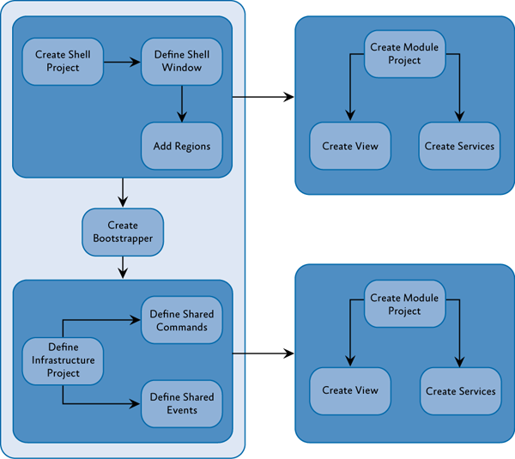

 | 创建复合程序的活动图

 | 一个典型的程序会使用到大部分甚至是全部的Prism提供的功能或设计模式，以此来享受到使用松耦合和分散关注点这些设计模式原则 带来的好处。然而在本例中，我们创建的是一个基础的Prism程序，所以只有一个Module，该Module只定义了一个View。
 | 添加Prism Library的引用
 | 大部分情况下，需要先添加引用到工程中。使用Visual Studio的NuGet能够轻松的添加。
 | 定义Shell
 | Shell提供给应用程序一个基本的布局。这个布局使用Region定义以便于后续由Module中的View显示。View也能像Shell一样，使用Region定义成可添加内容的区域，如下图所示。Shell通常设置整个程序的外形，包含了程序使用的Style。

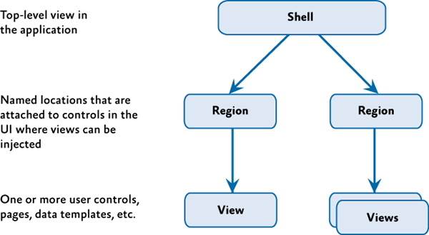

 | Shell, Views and Regions
 | 创建Bootstrapper
 | Bootstrapper使用Prism Library Services和Unity Container或MEF Container同程序联系起来。每一个程序都创建一个指定的Bootstrapper，通常是继承至UnityBootStrapper或者是MefBootstrapper。下图展示了这种关系。你需要决定使用哪一种来构建模块目录。每个程序至少需要提供一个模块目录和一个Shell。
 | 默认情况下，Bootstrapper使用.NET Framwork Trace类记录事件日志。大部分程序会使用自己的日志服务，比如Enterprise Library。程序可以在特定的Bootstrapper中使用特定的日志服务。
 | 默认情况下，UnityBootstrapper和MefBootstrapper允许使用Prism Library Service。这些可以在你自定义的Bootstrapper中禁用或者被替换。
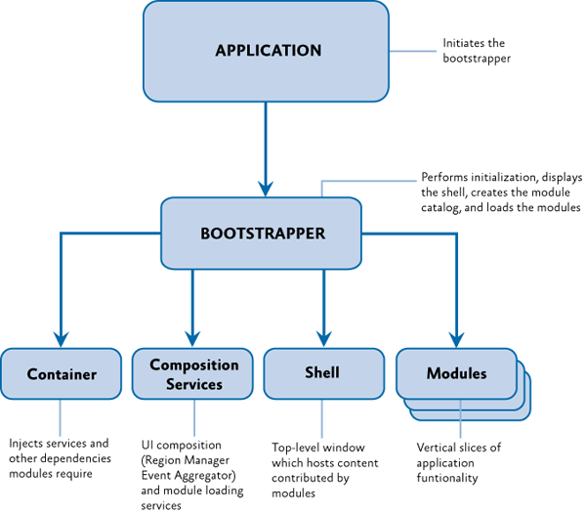

 | 演示如何连接到Prism Library
 | 创建Module
 | Module包含程序特定功能的View和服务。大多数情况下，这些是被包含在不同的程序集中，被不同的团队开发。一个Module是由一个实现了IModule接口的类表示。此类Module，在初始化时注册他们的View和Service而且可能添加一个或多个View到Shell。根据具体情况，你可能需要为你的模型类定义属性或定义模型之间的依赖。
 | 添加模块View到Shell
 | Module通过Shell中的Region替换内容。在初始化时，Module通过RegionManager来定位Shell中的Region然后添加一个或多个View到这些Region或者是注册一个或多个将被Region创建View类型。RegionManager负责追踪程序中的Region，是从Bootstrapper实现的核心服务。

UI
Material Design in XAML Toolkit 使用
 | 1. 添加 NuGet 包
 | 在解决方案管理器视图中的目标项目上右键 -> 管理 NuGet 程序包；
 | 添加 MaterialDesignThemes 包，如下图所示
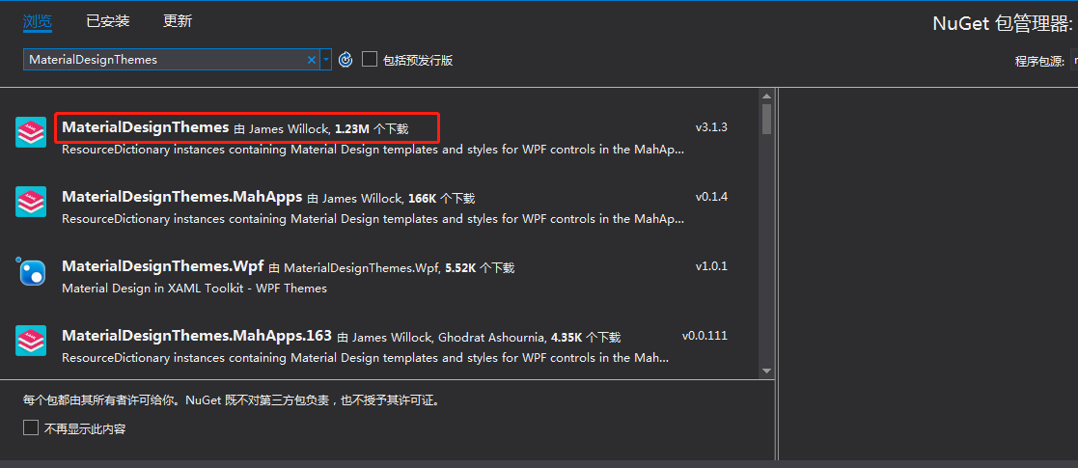

 | 2. 配置 App.xaml
 | App.xaml 应该是类似这样的：
 | 更改此处来更改主题和颜色 BaseTheme="Light" PrimaryColor="Aqua" SecondaryColor="DarkGreen"
 | <Application x:Class="Example.App"
 | xmlns="http://schemas.microsoft.com/winfx/2006/xaml/presentation"
 | xmlns:x="http://schemas.microsoft.com/winfx/2006/xaml"
 | xmlns:materialDesign="http://materialdesigninxaml.net/winfx/xaml/themes"
 | StartupUri="MainWindow.xaml">
 | <Application.Resources>
 | <ResourceDictionary>
 | <ResourceDictionary.MergedDictionaries>
 | <materialDesign:BundledTheme BaseTheme="Light" PrimaryColor="Indigo" SecondaryColor="Lime" />
 | <ResourceDictionary Source="pack://application:,,,/MaterialDesignThemes.Wpf;component/Themes/MaterialDesignTheme.Defaults.xaml" />
 | </ResourceDictionary.MergedDictionaries>
 | </ResourceDictionary>
 | </Application.Resources>
 | </Application>

 | 3. 配置 Window
 | 向窗口的开始标签添加一些参数。为了获得完整的材质设计体验，你应该这样设置字体：

 | <Window [...]
 | xmlns:materialDesign="http://materialdesigninxaml.net/winfx/xaml/themes"
 | TextElement.Foreground="{DynamicResource MaterialDesignBody}"
 | Background="{DynamicResource MaterialDesignPaper}"
 | TextElement.FontWeight="Medium"
 | TextElement.FontSize="14"
 | FontFamily="{materialDesign:MaterialDesignFont}"
 | [...] >

 | 4. 开始使用
 | 打开从 GitHub 上下载的 MaterialDesignDemo.exe 查看控件效果和代码。
 | Demo 下载地址：https://github.com/ButchersBoy/MaterialDesignInXamlToolkit/releases
 | GitHub 地址：https://github.com/MaterialDesignInXAML/MaterialDesignInXamlToolkit

 | 5. 参考
 | 官方入门指导：https://github.com/MaterialDesignInXAML/MaterialDesignInXamlToolkit/wiki/Getting-Started

